Трикотаж
 |  |  |  | info@likadress.ru | К оплате: | 0.00 руб
 |  | Прайс-каталог | 8-800-250-95-37

 |  | производителя трикотажа LikaDress.ru |  | ул. Наговицыной-Икрянистовой, д. 6
 |  | 01.03.2024 13:50 |  | г. Иваново, Россия, 153002
Фотография | Артикул | Название | Ссылка на сайт | Размер | От 1 шт | Цена со скидкой от 1 шт | от 3000р | Цена со скидкой от 3000р | от 25000р | Цена со скидкой от 25000р | от 45000р | Цена со скидкой от 45000р | Заказ, шт | Сумма
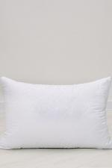 | 9783 | Подушка микрофибра 70/70 Арт. 9783 | https://likadress.ru/catalog/podushki/~podushka_mikrofibra_7070 | 70/70 | 1,408.00 руб | Без скидки | 920.00 руб | Без скидки | 874.00 руб | Без скидки | 828.00 руб | Без скидки | 0 | 0.00 руб

 | 9782 | Подушка микрофибра 50/70 Арт. 9782 | https://likadress.ru/catalog/podushki/~podushka_mikrofibra_5070 | 50/70 | 1,148.00 руб | Без скидки | 750.00 руб | Без скидки | 713.00 руб | Без скидки | 675.00 руб | Без скидки | 0 | 0.00 руб

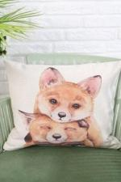 | 9767 | Подушка Декоративная 40*40 Арт. 9767 | https://likadress.ru/catalog/podushki/~podushka_dekorativnaya_4040_ | 40*40 | 544.00 руб | Без скидки | 544.00 руб | Без скидки | 517.00 руб | Без скидки | 490.00 руб | Без скидки | 0 | 0.00 руб

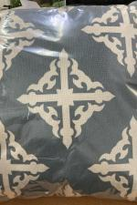 | 9766 | Подушка Декоративная 40*40 Арт. 9766 | https://likadress.ru/catalog/podushki/~podushka_dekorativnaya_4040pB | 40*40 | 544.00 руб | Без скидки | 544.00 руб | Без скидки | 517.00 руб | Без скидки | 490.00 руб | Без скидки | 0 | 0.00 руб

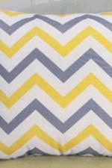 | 9765 | Подушка Декоративная 40*40 Арт. 9765 | https://likadress.ru/catalog/podushki/~podushka_dekorativnaya_4040g | 40*40 | 544.00 руб | Без скидки | 544.00 руб | Без скидки | 517.00 руб | Без скидки | 490.00 руб | Без скидки | 0 | 0.00 руб

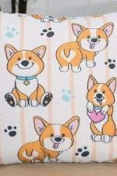 | 9764 | Подушка Декоративная 40*40 Арт. 9764 | https://likadress.ru/catalog/podushki/~podushka_dekorativnaya_4040C | 40*40 | 544.00 руб | Без скидки | 544.00 руб | Без скидки | 517.00 руб | Без скидки | 490.00 руб | Без скидки | 0 | 0.00 руб

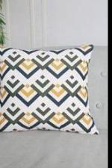 | 9763 | Подушка Декоративная 40*40 Арт. 9763 | https://likadress.ru/catalog/podushki/~podushka_dekorativnaya_4040U | 40*40 | 544.00 руб | Без скидки | 544.00 руб | Без скидки | 517.00 руб | Без скидки | 490.00 руб | Без скидки | 0 | 0.00 руб

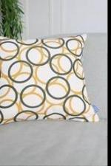 | 9762 | Подушка Декоративная 40*40 Арт. 9762 | https://likadress.ru/catalog/podushki/~podushka_dekorativnaya_4040p | 40*40 | 544.00 руб | Без скидки | 544.00 руб | Без скидки | 517.00 руб | Без скидки | 490.00 руб | Без скидки | 0 | 0.00 руб

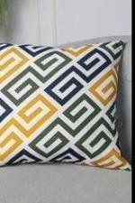 | 9761 | Подушка Декоративная 40*40 Арт. 9761 | https://likadress.ru/catalog/podushki/~podushka_dekorativnaya_4040w | 40*40 | 544.00 руб | Без скидки | 544.00 руб | Без скидки | 517.00 руб | Без скидки | 490.00 руб | Без скидки | 0 | 0.00 руб

 | 9760 | Подушка Декоративная 40*40 Арт. 9760 | https://likadress.ru/catalog/podushki/~podushka_dekorativnaya_40402 | 40*40 | 544.00 руб | Без скидки | 544.00 руб | Без скидки | 517.00 руб | Без скидки | 490.00 руб | Без скидки | 0 | 0.00 руб

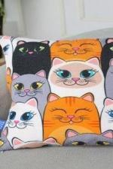 | 9759 | Подушка Декоративная 40*40 Арт. 9759 | https://likadress.ru/catalog/podushki/~podushka_dekorativnaya_4040E | 40*40 | 544.00 руб | Без скидки | 544.00 руб | Без скидки | 517.00 руб | Без скидки | 490.00 руб | Без скидки | 0 | 0.00 руб

 | 9758 | Подушка Декоративная 40*40 Арт. 9758 | https://likadress.ru/catalog/podushki/~podushka_dekorativnaya_4040 | 40*40 | 544.00 руб | Без скидки | 544.00 руб | Без скидки | 517.00 руб | Без скидки | 490.00 руб | Без скидки | 0 | 0.00 руб

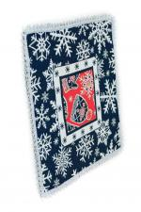 | 9753 | Салфетка Декоративная 35*35 Арт. 9753 | https://likadress.ru/catalog/podushki/~podushka_dekorativnaya_3535 | 35*35 | 222.00 руб | Без скидки | 222.00 руб | Без скидки | 211.00 руб | Без скидки | 200.00 руб | Без скидки | 0 | 0.00 руб

 | 9751 | Подушка Декоративная 45*45 Арт. 9751 | https://likadress.ru/catalog/podushki/~podushka_dekorativnaya_4545s | 45*45 | 722.00 руб | Без скидки | 722.00 руб | Без скидки | 686.00 руб | Без скидки | 650.00 руб | Без скидки | 0 | 0.00 руб

 | 9749 | Подушка Декоративная 43*43 Арт. 9749 | https://likadress.ru/catalog/podushki/~podushka_dekorativnaya_43431 | 43*43 | 611.00 руб | Без скидки | 611.00 руб | Без скидки | 581.00 руб | Без скидки | 550.00 руб | Без скидки | 0 | 0.00 руб

 | 9748 | Подушка Декоративная 43*43 Арт. 9748 | https://likadress.ru/catalog/podushki/~podushka_dekorativnaya_4343 | 43*43 | 611.00 руб | Без скидки | 611.00 руб | Без скидки | 581.00 руб | Без скидки | 550.00 руб | Без скидки | 0 | 0.00 руб

 | 9715 | Подушка тик 50/70 Арт. 9715 | https://likadress.ru/catalog/podushki/~podushka_tik__5070 | 50/70 | 1,148.00 руб | Без скидки | 750.00 руб | Без скидки | 713.00 руб | Без скидки | 675.00 руб | Без скидки | 0 | 0.00 руб

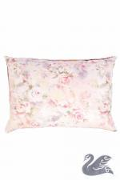 | 1129 | Подушка Пухоперовая 50/70 Арт. 1129 | https://likadress.ru/catalog/podushki/~podushka_puxoperovaya_5070_1129 | 50/70 | 2,001.00 руб | 1,401.00 руб | 2,001.00 руб | 1,401.00 руб | 1,901.00 руб | 1,331.00 руб | 1,801.00 руб | 1,261.00 руб | 0 | 0.00 руб

 | 9716 | Подушка тик 70/70 Арт. 9716 | https://likadress.ru/catalog/podushki/~podushka_tik_7070 | 70/70 | 1,408.00 руб | Без скидки | 920.00 руб | Без скидки | 874.00 руб | Без скидки | 828.00 руб | Без скидки | 0 | 0.00 руб

